信用交易
融资融券市场交易数据统计(2025-02-25)

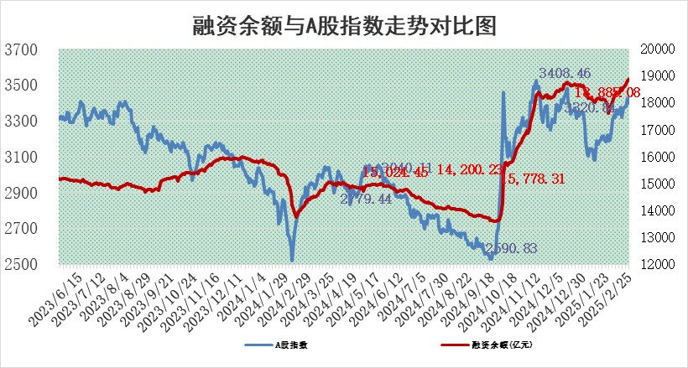
标的证券 | 融资融券余额（亿元） | 融资余额（亿元） | 融券余额（亿元） | 融资买入额（亿元） | 融资融券规模变化（亿元） | 融资余额增幅(‰) | 融券余额增幅(%)
统计数据 | 19,045.88 | 18,885.08 | 114.26 | 1,937.13 | 66.33 | 3.54 | -0.76

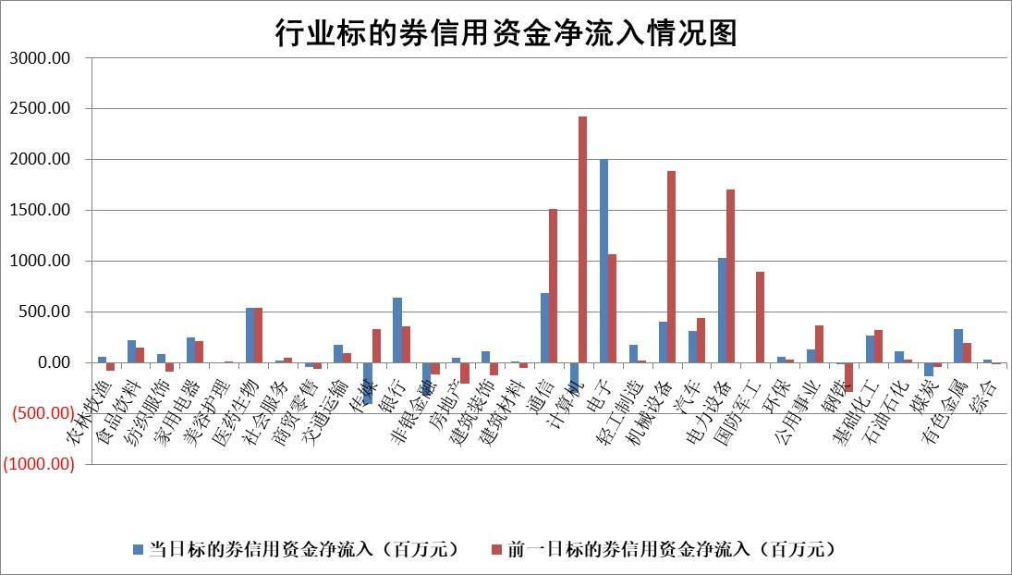

标的基金代码 | 标的基金简称 | 融资余额/市值(%) | 融资余额增幅(%) | 融资买入额/成交金额(%) | （融资余额净增额-融券余额净增额）/市值(‱) | 融券余额降幅(%) | ABS[（融资余额净增额-融券余额净增额）/市值净增额-1](%)
159902 | 华夏中小板ETF | 0.00 | 0.00 | 0.00 | 0.00 | 0.00 | 100.00
159915 | 易方达创业板ETF | 2.40 | 5.18 | 1710400.71 | 11.80 | -3.03 | 111.55
159919 | 嘉实沪深300ETF | 0.61 | 2.50 | 4.20 | 1.56 | 6.79 | 101.46
159920 | 华夏恒生ETF | 30.00 | 0.06 | 11.44 | 1.83 | 0.00 | 100.43
159922 | 嘉实中证500ETF | 0.52 | 0.41 | 3.71 | 0.37 | 1.01 | 100.26
159925 | 南方沪深300ETF | 0.92 | -19.97 | 5.92 | -22.89 | 0.00 | 85.95
159928 | 消费ETF | 2.98 | 3.93 | 8.64 | 11.31 | 1.77 | 112.18
159934 | 易方达黄金ETF | 47.27 | -2.77 | 7.89 | -134.55 | 0.00 | 279.57
159939 | 全指信息技术ETF | 0.85 | 13.35 | 67.31 | 9.35 | -51.79 | 109.41
159940 | 全指金融地产ETF | 0.32 | 1.72 | 0.01 | 0.54 | 0.00 | 100.35
159995 | 半导体芯片ETF | 2.19 | -0.06 | 297.29 | -0.08 | 0.50 | 99.80
159997 | 天弘中证电子ETF | 1.45 | -2.62 | 2.11 | -3.90 | 0.24 | 55.28
159998 | 天弘中证计算机主题ETF | 0.66 | 8.53 | 0.28 | 5.64 | 2.05 | 113.02
510050 | 华夏上证50ETF | 2.34 | 1.00 | 146.48 | 2.91 | 20.79 | 101.74
510180 | 华安上证180ETF | 0.55 | -2.36 | 19.26 | -0.84 | 60.76 | 99.19
510880 | 华泰柏瑞红利ETF | 1.16 | 0.93 | 3.63 | 1.07 | 0.54 | 97.36
510900 | 易方达恒生H股ETF | 33.38 | -1.44 | 8.08 | -48.68 | 0.00 | 89.23
511010 | 5年期国债ETF | 2.12 | -0.36 | 0.28 | -0.76 | 0.00 | 105.67
511380 | 可转债及可交换债券ETF | 1.46 | 2.79 | 41.04 | 3.95 | 0.00 | 84.21
512000 | 全指证券ETF | 6.27 | 0.76 | 25.25 | 4.96 | 1.56 | 107.20
512010 | 沪深300医药卫生ETF | 7.40 | -0.53 | 81.17 | -3.71 | 1.66 | 97.38
512070 | 沪深300非银ETF | 3.18 | 11.84 | 400.72 | 33.66 | 1.65 | 120.04
512400 | 南方中证申万有色金属ETF | 2.78 | -2.27 | 0.54 | -4.91 | 12.89 | 95.57
512580 | 广发中证环保产业ETF | 1.01 | 1.00 | 0.19 | 1.00 | 0.00 | 102.22
512660 | 国泰中证军工ETF | 2.26 | -7.49 | 13.49 | -18.85 | -6.01 | 58.02
512800 | 华宝中证银行ETF | 6.37 | 4.52 | 3.48 | 28.81 | 6.00 | 156.33
512980 | 广发中证传媒ETF | 1.47 | 1.94 | 237.13 | 3.97 | 6.08 | 101.07
515030 | 华夏中证新能源汽车ETF | 1.73 | -3.00 | 4.03 | -6.18 | -7.82 | 88.35
515050 | 华夏中证5G通信主题ETF | 0.98 | 6.72 | 6.90 | 6.31 | 1.46 | 103.72
515070 | 华夏中证人工智能ETF | 2.72 | 2.02 | 16.95 | 5.37 | 0.00 | 99.13
标的股票比较指标 |  | 融资余额/流通A股市值(%) | 融资余额增幅(%) | 融资买入额/成交金额(%) | （融资余额净增额-融券余额净增额）/流通A股市值(‱) | 融券余额降幅(%) | ABS[（融资余额净增额-融券余额净增额）/流通A股市值净增额-1](%)
前十名标的个股 |  | 鹏都农牧 | 旺能环境 | 森泰股份 | 卓翼科技 | 苏州科达 | 凯旺科技
 |  | 东旭光电 | 卓翼科技 | 紫金银行 | 蓝黛科技 | 三维化学 | 信测标准
 |  | 威创股份 | 盛景微 | 招商南油 | 富信科技 | 东信和平 | 东南电子
 |  | 海印股份 | 富信科技 | 基蛋生物 | 阿莱德 | 清水源 | 东芯股份
 |  | 广汇汽车 | 家联科技 | 力诺特玻 | 元道通信 | 重庆路桥 | 苏试试验
 |  | 首航高科 | 新时达 | 德林海 | 通力科技 | 西高院 | 致远互联
 |  | 超华科技 | 南山智尚 | 玉马遮阳 | 盛景微 | 上海汽配 | 浙江荣泰
 |  | 联络互动 | 爱柯迪 | 贵州轮胎 | 新时达 | 中光学 | 久盛电气
 |  | 爱康科技 | 翱捷科技 | 上海九百 | 中远海科 | 节能铁汉 | 春秋电子
 |  | 长江健康 | 蓝黛科技 | 青达环保 | 菲菱科思 | 常青科技 | 振华科技
后十名标的个股 |  | 晨鸣纸业 | 新锐股份 | 东睦股份 | 海森药业 | 海宁皮城 | 汉仪股份
 |  | 中航电测 | 标榜股份 | 超达装备 | 宏景科技 | 睿智医药 | 浙江众成
 |  | 海通证券 | 丰茂股份 | 沪硅产业 | 丰茂股份 | 万祥科技 | 航天电子
 |  | 普利制药 | 博睿数据 | 至纯科技 | 标榜股份 | 龙元建设 | 晶丰明源
 |  | 世纪华通 | 仁度生物 | 武汉控股 | 新锐股份 | 东方电热 | 聚胶股份
 |  | 观典防务 | 海森药业 | 晨鸣纸业 | 豪恩汽电 | 新锦动力 | 夏厦精密
 |  | 卓朗科技 | 宏景科技 | 中航电测 | 全柴动力 | 珠江啤酒 | 德方纳米
 |  | 凯撒文化 | 横店影视 | 海通证券 | 天亿马 | 天际股份 | 综艺股份
 |  | 惠程科技 | 天玑科技 | 普利制药 | 华丰科技 | 华夏航空 | 飞南资源
 |  | 盛屯矿业 | 数据港 | 世纪华通 | 夏厦精密 | 大富科技 | 万邦医药
说明：1.以上普通交易数据和信用交易数据皆以交易日收盘后数据为基准；2.上述标的证券总数据只计算标的证券市场总数据，不包括从标的证券中调出去标的证券数据，所以与交易所公布的总值略有不同； 3.上述行业采用申万一级行业分类；4.以上标的基金和标的个股中比较的6个指标值中：前5个（从左至右）为正向指标，值越大排名越靠前；第6个为逆向指标，值越小，排名越靠前；5.第6个指标中ABS[]表示求绝对值，其主要用于考量信用资金相对净流入对股价相对净变化的贡献程度；6.数据来源：wind，交易所。

 |  |  |  | 证券代码 | 新增融资余额 | 融资买入额 | 融资买入增幅前10
 |  | 1 | 西部建设 | 002302 | 80643953 | 177472374 | 41%
 |  | 2 | 天键股份 | 301383 | 27855096 | 56831811 | 39%
 |  | 3 | 井松智能 | 688251 | 7040854 | 13763946 | 27%
 |  | 4 | 国电电力 | 600795 | 116116226 | 151740647 | 23%
 |  | 5 | 华立科技 | 301011 | 9342856 | 31199107 | 23%
 |  | 6 | 捷邦科技 | 301326 | 9066090 | 22350547 | 22%
 |  | 7 | 海利尔 | 603639 | 19864834 | 35520613 | 20%
 |  | 8 | 华研精机 | 301138 | 7597460 | 13339451 | 16%
 |  | 9 | 鹏辉能源 | 300438 | 83773067 | 304558811 | 16%
 |  | 10 | 建科股份 | 301115 | 7106455 | 29879412 | 15%

